Menu


Professores (as)

Secretaria

Professores (as)
Professores




 | Professor Solo | Professor Sidious | Professora Amidala

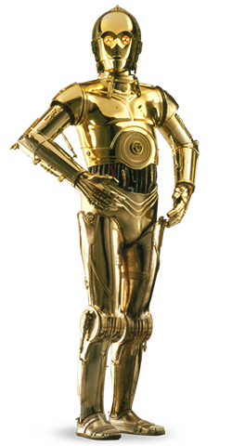



 | Professor C-3PO | Professora Leia | Professor Kenobi

